仕様概要
...
 | ※画面遷移は「SCD201_STEP234_画面遷移図(WMS)」＜棚卸管理シート＞「棚卸関連リスト発行」を参照

補足．画面イメージ（変更前）
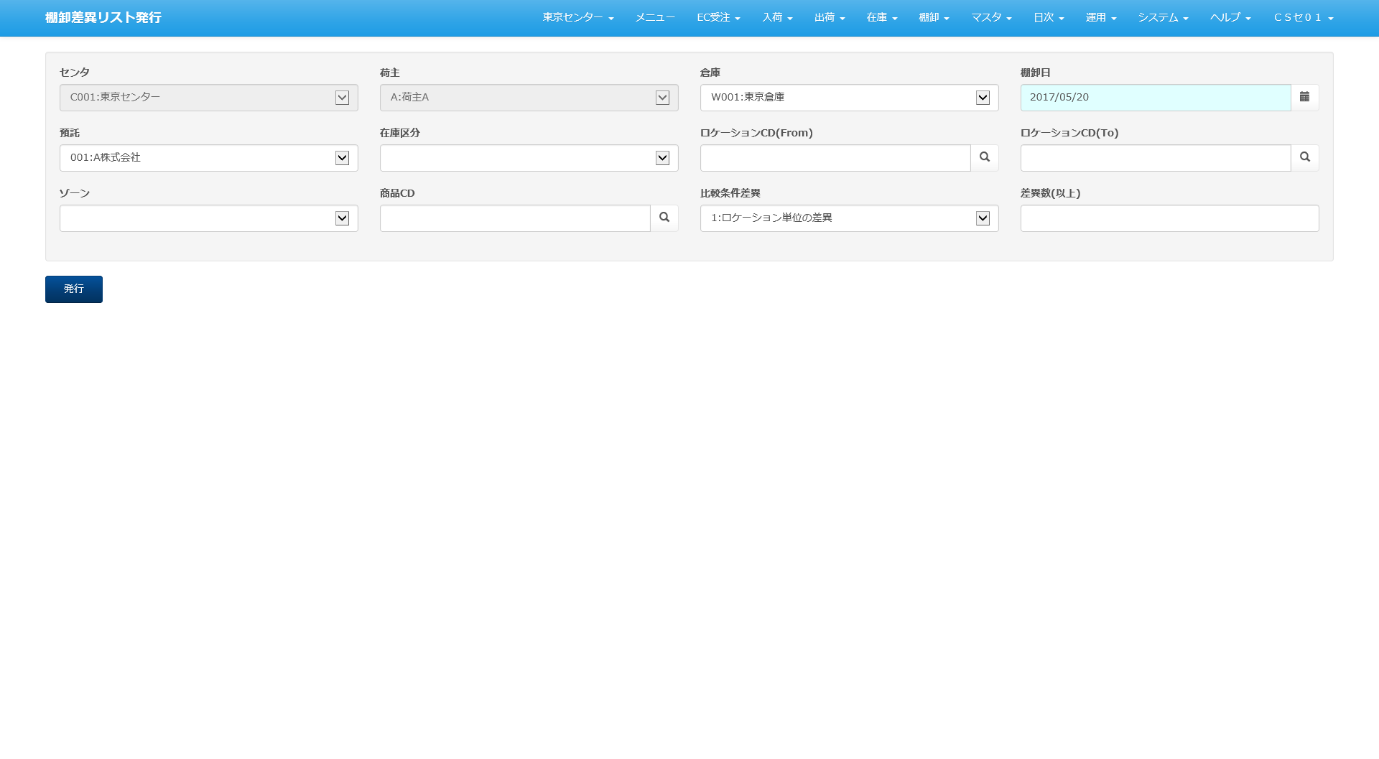

凡例
 | ■I/O関連図、CRUD図

XXXXXXXX
画面プログラム
プログラム名を記入

XXXXXXXX
バッチプログラム
プログラム名を記入

XXXXXXXX
テーブル
テーブル名を記入
（XXXテーブルのテーブルは不要）

XXXXXXXX
帳票
帳票名を記入
（該当機能で直接出力する場合）

XXXXXXXX
ファイル
ファイル名を記入

データの流れ

 | I/O関連図
...
棚卸在庫差異表
...
棚卸ボディ
販売組織マスタ
 |  |  | M_CLIENT
 |  |  | M_CENTER
 |  |  | M_CUSTOMER
棚卸ヘッダ
在庫差異確認表
 |  |  | M_LOCATION
在庫
 |  |  | M_PRODUCT
棚卸帳票
 |  |  | M_SALES_ORG
倉庫マスタ
 |  |  | T_STOCK
荷主マスタ
商品別棚卸実績表兼差異表
 |  |  | M_WAREHOUSE
預り商品マスタ
 |  |  | M_DEPOSIT_PRODUCT
センタマスタ
 |  |  | T_INVENTORY_RECEIVE_LABEL
棚卸入荷ラベル
棚卸帳票
 |  |  | M_PLANT_STORAGE_SPACE
商品別棚卸実績表(LOC表示あり)
 |  |  | B_USER
取引先マスタ
プラント保管場所マスタ

ロケーションマスタ
ユーザマスタ
商品マスタ

 |  | 印刷

棚卸関連リスト発行
...

項目仕様
ロケーションCD(From)、ロケーションCD(To)が既に辞書マスタに定義あるため、10桁のまま設定
所有者：K0054の課題により、区分値CD ⇒ DEPOSITOR_CLS利用
 |  | 機能ＩＤ | InventoryListPrint |  |  |  |  |  |  |  | 作者 | ベ | 作成日 | 2023-10-02 |  |  |  | 確 認
 |  | 機能名称 | 棚卸関連リスト発行 |  |  |  |  |  |  |  | 更新者 | 黒木 | 更新日 | 2024-05-17 |  |  |  | Ｉ
 |  |  |  |  |  |  |  |  |  |  |  |  |  |  |  |  |  | Ｄ
必須 | 入力タイプ |  |  | 最大 | 整数 桁数 | 小数 桁数 | 最小値 | 最大値 | 検索条件 | 初期表示 |  | 備考欄 凡例： [プルダウンリスト設定値] / ※備考
 |  |  |  | 文字数
 |  |  |  |  |  |  |  |  |  |  |  |  |  |  |  |  |  | 2-001
 |  |  |  |  |  |  |  |  |  | 引継情報 |  |  |  |  |  |  |  | 2-002
任意 |  |  |  |  |  |  |  |  |  |  |  | 取引先マスタから「預託先フラグ = '1'」のデータを取得 ※１ [区分値CD='DEPOSITOR_CLS'] |  |  |  |  |  | 2-003
必須 |  |  |  |  |  |  |  |  | 完全一致 | システム管理日付 |  |  |  |  |  |  |  | 2-004
必須 |  |  |  |  |  |  |  |  | 完全一致 | 01：棚卸在庫差異表 |  | [区分値CD='INVENTORY_LIST_TYPE'] |  |  |  |  | ※２ | 2-005
任意 | 英数字 |  |  | 20 10 |  |  |  |  | From-To |  |  |  |  |  |  |  |  | 2-006
任意 | 英数字 |  |  | 20 10 |  |  |  |  | From-To |  |  |  |  |  |  |  | ※３ | 2-007
任意 |  |  |  |  |  |  |  |  | 完全一致 |  |  | [区分値CD='AREA_CLS'] |  |  |  |  |  | 2-008
任意 | 英数字 |  |  | 30 |  |  |  |  | 前方一致 |  |  |  |  |  |  |  |  | 2-009
任意 |  |  |  |  |  |  |  |  | 完全一致 |  |  | [区分値CD='INVENTORY_LIST_OUT_CLS'] |  |  |  |  |  | 2-010
所有者：K0054の課題により、区分値CD ⇒ DEPOSITOR_CLS利用
任意 |  |  |  |  |  |  |  |  | 完全一致 | 01：差異ありのみ出力 |  | [区分値CD='INVENTORY_DIFF_CLS'] |  |  |  |  |  | 2-011
 |  |  |  |  |  |  |  |  |  |  |  |  |  |  |  |  |  | 2-012
...
 |  |  |  |  |  |  |  |  |  | 引継情報
任意 |  |  |  |  |  |  |  |  |  |  |  | 取引先マスタから「預託先フラグ = '1'」のデータを取得 ※１ [区分値CD='DEPOSITOR_CLS']
 |  |  |  |  |  |  |  |  | 完全一致 | システム管理日付
「棚卸帳票発行区分」項目区分値CD：K0054の課題により、INVENTORY_LIST_TYPEへ変更
 |  |  |  |  |  |  |  |  | 完全一致 | 03：商品別棚卸実績表兼差異表 |  | [区分値CD='INVENTORY_LIST_OUT_CLS'] ⇒ [区分値CD='INVENTORY_LIST_TYPE'] ※４
 |  |  |  |  |  |  |  |  | 完全一致 |  |  | [区分値CD='INVENTORY_DIFF_CLS']
 |  |  |  |  |  |  |  |  | 完全一致 |  |  | 区分値CDは詳細設計時に設定する 差異金額非表示のCD区分はPRICE_DIFF_HIDDEN
差異金額非表示のCD区分：K0054の課題により、PRICE_DIFF_HIDDENを利用する
...
 |  |  |  |  |  |  |  |  |  |  | 作者 | ベ | 作成日 | 2023-10-02
 |  |  |  |  |  |  |  |  |  |  |  |  |  |  | PCL件数
 |  |  |  |  |  |  |  |  |  |  |  |  |  |  | 区分
...
 |  |  |  |  |  |  |  |  |  |  | 作者 | ベ | 作成日 | 2023-10-02
 |  |  |  |  |  |  |  |  |  |  |  |  |  |  |  | 計

マッピング定義
...
メインTBL
...
課題K0091：
検索条件「棚卸担当者」不要です。
...
前方一致
...
昇順
昇順
昇順
昇順
昇順
昇順
昇順
...
メインTBL
...
課題K0091：
検索条件「棚卸担当者」不要です。
...
前方一致
...
昇順
昇順
昇順
昇順
昇順
昇順
...

EXCELイメージ
棚卸関連リスト発行

差異リスト出力
 | センタ | 所有者 | 棚卸指示日 | 棚卸帳票発行区分
 | C001: ミドリロジ草加 |  | 2024/01/12 | 01：棚卸在庫差異表
 | ロケーションCD(From) | ロケーションCD(To) | エリア | 棚卸担当者

 | 棚卸リスト発行区分 | 棚卸差異
 |  | 01：差異ありのみ出力

差異リスト発行

実績表出力
 | センタ
 | C001: ミドリロジ草加
 | 棚卸差異

実績表発行

